表
保利茉莉公馆
 |  | 估价机构监测数据 | 估价机构市场调查 | 行业主管部门（北京市房地产市场管理事务中心）监测数据
2024年2季度（2024年5-6月） |  | 81.06 | 69.91 | 71.93
2024年3季度 |  | 76.62 | 80.61 | 71.8
2024年4季度 |  | 74.94 | 70.59 | 70.86
2025年1季度 |  | 77.71 | 69.48 | 68.46
2025年2季度（2025年4月） |  | 79.05 | 86.26 | 68.85
保利茉莉公馆 | 估价机构监测数据 | 估价机构市场调查 | 行业主管部门（北京市房地产市场管理事务中心）监测数据
2024年2季度（2024年5-6月） | 81.06 | 69.91 | 71.93
2024年3季度 | 76.62 | 80.61 | 71.8
2024年4季度 | 74.94 | 70.59 | 70.86
2025年1季度 | 77.71 | 69.48 | 68.46
2025年2季度（2025年4月） | 79.05 | 86.26 | 68.85
平均月租金 | 77.42 | 73.69 | 70.51

郁花园二里
 |  | 估价机构监测数据 | 估价机构市场调查 | 行业主管部门（北京市房地产市场管理事务中心）监测数据
2024年2季度（2024年5-6月） |  | 82 | 67.28 | 56.93
2024年3季度 |  | 75.09 | 65.52 | 65.28
2024年4季度 |  | 76.99 | 64.29 | 58.07
2025年1季度 |  | 80.67 | 64.87 | 58.1
2025年2季度（2025年4月） |  | 80.05 | 64.86 | 51.26
郁花园二里 | 估价机构监测数据 | 估价机构市场调查 | 行业主管部门（北京市房地产市场管理事务中心）监测数据
2024年2季度（2024年5-6月） | 82 | 67.28 | 56.93
2024年3季度 | 75.09 | 65.52 | 65.28
2024年4季度 | 76.99 | 64.29 | 58.07
2025年1季度 | 80.67 | 64.87 | 58.1
2025年2季度（2025年4月） | 80.05 | 64.86 | 51.26
平均月租金 | 78.53 | 65.29 | 59.12

滨河西里南区 | 估价机构监测数据 | 估价机构市场调查 | 行业主管部门（北京市房地产市场管理事务中心）监测数据
2024年2季度（2024年5-6月） | 67.09 | 60 | 56.65
2024年3季度 | 67.91 | 54.8 | 53.97
2024年4季度 | 62.06 | 60.66 | 53.02
滨河西里南区
 |  | 估价机构监测数据 | 估价机构市场调查 | 行业主管部门（北京市房地产市场管理事务中心）监测数据
2024年2季度（2024年5-6月） |  | 67.09 | 60 | 56.65
2024年3季度 |  | 67.91 | 54.8 | 53.97
2024年4季度 |  | 62.06 | 60.66 | 53.02
2025年1季度 |  | 64.75 | 57.28 | 53.18
2025年2季度（2025年4月） |  | 66.67 | 56 | 56.28
2025年1季度 | 64.75 | 57.28 | 53.18
2025年2季度（2025年4月） | 66.67 | 56 | 56.28
平均月租金 | 65.42 | 57.68 | 54.1

Sheet2
果园新里
果园新里 | 估价机构监测数据 | 估价机构市场调查 | 行业主管部门（北京市房地产市场管理事务中心）监测数据 | 果园新里 | 估价机构监测数据 | 估价机构市场调查 | 行业主管部门（北京市房地产市场管理事务中心）监测数据
2024-8 | 23.24 | 24.45 | 23.24 | 2024-8 | 23.24 | 24.45 | 26.74
2024-9 | 23.54 | 0 | 23.54 | 2024-9 | 23.54 | 21.31 | 24.12
2024-10 | 23.3 | 18.17 | 23.3 | 2024-10 | 23.3 | 18.17 | 18.17
2024-11 | 22.45 | 0 | 22.45 | 2024-11 | 22.45 | 19.62 | 24.9
2024-12 | 22.21 | 0 | 22.21 | 2024-12 | 22.21 | 20.345 | 27.1
2025-1 | 22.21 | 21.07 | 22.21 | 2025-1 | 22.21 | 21.07 | 21.16
2025-2 | 22.11 | 22.6 | 22.11 | 2025-2 | 22.11 | 22.6 | 22.6
2025-3 | 22.14 | 25.42 | 22.14 | 2025-3 | 22.14 | 25.42 | 23.07
2025-4 | 23.27 | 0 | 23.27 | 2025-4 | 23.27 | 24.02 | 21.26
2025-5 | 22.94 | 0 | 22.94 | 2025-5 | 22.94 | 23.32 | 19.45
2025-6 | 23.5 | 22.62 | 23.5 | 2025-6 | 23.5 | 22.62 | 24.46
2025-7 | 25.04 | 38.18 | 25.04 | 2025-7 | 25.04 | 38.18 | 20.51

懿品府
 |  |  |  | 懿品府 | 估价机构监测数据 | 估价机构市场调查 | 行业主管部门（北京市房地产市场管理事务中心）监测数据
 |  |  |  | 2024-8 | 35.92 | 25.805 | 26.5025
 |  |  |  | 2024-9 | 33.34 | 27.27 | 26.85125
 |  |  |  | 2024-10 | 33.65 | 24.34 | 27.2
 |  |  |  | 2024-11 | 33.1 | 26.4 | 24.815
 |  |  |  | 2024-12 | 30.77 | 28.46 | 24.815
 |  |  |  | 2025-1 | 30.85 | 25.445 | 28.1475
 |  |  |  | 2025-2 | 29.58 | 22.43 | 22.43
 |  |  |  | 2025-3 | 29.08 | 27.52 | 27.52
 |  |  |  | 2025-4 | 29.51 | 11.49 | 11.49
 |  |  |  | 2025-5 | 31.15 | 23.21 | 27.18
 |  |  |  | 2025-6 | 35.55 | 21.055 | 28.3025
 |  |  |  | 2025-7 | 36.97 | 18.9 | 27.935

密云万象府
 |  |  |  | 密云万象府 | 估价机构监测数据 | 估价机构市场调查 | 行业主管部门（北京市房地产市场管理事务中心）监测数据
 |  |  |  | 2024-8 | 30.17 | 25.91 | -
 |  |  |  | 2024-9 | 30.1 | 25.27 | 27.19
 |  |  |  | 2024-10 | 29.12 | 26.92 | 31.46
 |  |  |  | 2024-11 | 28.55 | 25.83 | 26.88
 |  |  |  | 2024-12 | 27.78 | - | 23.93
 |  |  |  | 2025-1 | 28.2 | 28.25 | -
 |  |  |  | 2025-2 | 30.02 | 25.99 | 28.25
 |  |  |  | 2025-3 | 30.33 | - | 28.25
 |  |  |  | 2025-4 | 29.36 | 27.52 | 24.32
 |  |  |  | 2025-5 | 29.1 | 27.36 | 23.73
 |  |  |  | 2025-6 | 29.66 | - | 28.62
 |  |  |  | 2025-7 | 30.2 | - | 27.6

汇总
行业主管部门监测数据 |  |  |  |  |  | 估价机构市场调查数据 |  |  |  |  | 估价机构监测数据
序号 | 项目名 | 季度 | 月份 | 租金单价（元/平方米·月） |  | 序号 | 项目名 | 季度 | 月份 | 租金单价（元/平方米·月） | 序号 | 项目名 | 季度 | 月份 | 租金单价（元/平方米·月）
1 | 明珠花园 | 2024年三季度 | 2024-8 | - |  | 1 | 明珠花园 | 2024年三季度 | 2024-8 | - | 1 | 明珠花园 | 2024年三季度 | 2024-8 | 16.27
 |  |  | 2024-9 | - |  |  |  |  | 2024-9 | - |  |  |  | 2024-9 | 16.28
 |  | 2024年四季度 | 2024-10 | - |  |  |  | 2024年四季度 | 2024-10 | - |  |  | 2024年四季度 | 2024-10 | 18.66
 |  |  | 2024-11 | - |  |  |  |  | 2024-11 | - |  |  |  | 2024-11 | 21.29
 |  |  | 2024-12 | - |  |  |  |  | 2024-12 | - |  |  |  | 2024-12 | 19.87
 |  | 2025年一季度 | 2025-1 | 17.30 |  |  |  | 2025年一季度 | 2025-1 | - |  |  | 2025年一季度 | 2025-1 | 19.47
 |  |  | 2025-2 | - |  |  |  |  | 2025-2 | - |  |  |  | 2025-2 | 19.02
 |  |  | 2025-3 | 19.08 |  |  |  |  | 2025-3 | - |  |  |  | 2025-3 | 17.73
 |  | 2025年二季度 | 2025-4 | - |  |  |  | 2025年二季度 | 2025-4 | - |  |  | 2025年二季度 | 2025-4 | 17.73
 |  |  | 2025-5 | 17.66 |  |  |  |  | 2025-5 | 17.66 |  |  |  | 2025-5 | 17.51
 |  |  | 2025-6 | - |  |  |  |  | 2025-6 | - |  |  |  | 2025-6 | -
 |  | 2025年三季度 | 2025-7 | - |  |  |  | 2025年三季度 | 2025-7 | - |  |  | 2025年三季度 | 2025-7 | -
均价 |  |  |  | 18.01 |  | 均价 |  |  |  | 17.66 | 均价 |  |  |  | 18.38
序号 | 项目名 | 季度 | 月份 | 租金单价（元/平方米·月） |  | 序号 | 项目名 | 季度 | 月份 | 租金单价（元/平方米·月） | 序号 | 项目名 | 季度 | 月份 | 租金单价（元/平方米·月）
2 | 果园新里 | 2024年三季度 | 2024-8 | 26.74 |  | 2 | 果园新里 | 2024年三季度 | 2024-8 | 24.45 | 2 | 果园新里 | 2024年三季度 | 2024-8 | 23.24
 |  |  | 2024-9 | 24.12 |  |  |  |  | 2024-9 | - |  |  |  | 2024-9 | 23.54
 |  | 2024年四季度 | 2024-10 | 18.17 |  |  |  | 2024年四季度 | 2024-10 | 18.17 |  |  | 2024年四季度 | 2024-10 | 23.3
 |  |  | 2024-11 | 24.9 |  |  |  |  | 2024-11 | - |  |  |  | 2024-11 | 22.45
 |  |  | 2024-12 | 27.1 |  |  |  |  | 2024-12 | - |  |  |  | 2024-12 | 22.21
 |  | 2025年一季度 | 2025-1 | 21.16 |  |  |  | 2025年一季度 | 2025-1 | 21.07 |  |  | 2025年一季度 | 2025-1 | 22.21
 |  |  | 2025-2 | 22.6 |  |  |  |  | 2025-2 | 22.6 |  |  |  | 2025-2 | 22.11
 |  |  | 2025-3 | 23.07 |  |  |  |  | 2025-3 | 25.42 |  |  |  | 2025-3 | 22.14
 |  | 2025年二季度 | 2025-4 | - |  |  |  | 2025年二季度 | 2025-4 | - |  |  | 2025年二季度 | 2025-4 | 23.27
 |  |  | 2025-5 | 19.45 |  |  |  |  | 2025-5 | - |  |  |  | 2025-5 | 22.94
 |  |  | 2025-6 | 24.46 |  |  |  |  | 2025-6 | 22.62 |  |  |  | 2025-6 | 23.5
 |  | 2025年三季度 | 2025-7 | 20.51 |  |  |  | 2025年三季度 | 2025-7 | 38.18 |  |  | 2025年三季度 | 2025-7 | 25.04
均价 |  |  |  | 22.93 |  | 均价 |  |  |  | 24.64 | 均价 |  |  |  | 23
序号 | 项目名 | 季度 | 月份 | 租金单价（元/平方米·月） |  | 序号 | 项目名 | 季度 | 月份 | 租金单价（元/平方米·月） | 序号 | 项目名 | 季度 | 月份 | 租金单价（元/平方米·月）
3 | 懿品府小区 | 2024年三季度 | 2024-8 | - |  | 3 | 懿品府小区 | 2024年三季度 | 2024-8 | - | 3 | 懿品府小区 | 2024年三季度 | 2024-8 | 35.92
 |  |  | 2024-9 | - |  |  |  |  | 2024-9 | 27.27 |  |  |  | 2024-9 | 33.34
 |  | 2024年四季度 | 2024-10 | 27.2 |  |  |  | 2024年四季度 | 2024-10 | 24.34 |  |  | 2024年四季度 | 2024-10 | 33.65
 |  |  | 2024-11 | - |  |  |  |  | 2024-11 | - |  |  |  | 2024-11 | 33.1
 |  |  | 2024-12 | - |  |  |  |  | 2024-12 | 28.46 |  |  |  | 2024-12 | 30.77
 |  | 2025年一季度 | 2025-1 | - |  |  |  | 2025年一季度 | 2025-1 | - |  |  | 2025年一季度 | 2025-1 | 30.85
 |  |  | 2025-2 | 22.43 |  |  |  |  | 2025-2 | 22.43 |  |  |  | 2025-2 | 29.58
 |  |  | 2025-3 | 27.52 |  |  |  |  | 2025-3 | 27.52 |  |  |  | 2025-3 | 29.08
 |  | 2025年二季度 | 2025-4 | 11.49 |  |  |  | 2025年二季度 | 2025-4 | 11.49 |  |  | 2025年二季度 | 2025-4 | 29.51
 |  |  | 2025-5 | - |  |  |  |  | 2025-5 | - |  |  |  | 2025-5 | 31.15
 |  |  | 2025-6 | - |  |  |  |  | 2025-6 | - |  |  |  | 2025-6 | 35.55
 |  | 2025年三季度 | 2025-7 | - |  |  |  | 2025年三季度 | 2025-7 | 18.9 |  |  | 2025年三季度 | 2025-7 | 36.97
均价 |  |  |  | 22.16 |  | 均价 |  |  |  | 22.92 | 均价 |  |  |  | 32.46
序号 | 项目名 | 季度 | 月份 | 租金单价（元/平方米·月） |  | 序号 | 项目名 | 季度 | 月份 | 租金单价（元/平方米·月） | 序号 | 项目名 | 季度 | 月份 | 租金单价（元/平方米·月）
4 | 橡树湾 | 2024年三季度 | 2024-8 | - |  | 4 | 橡树湾 | 2024年三季度 | 2024-8 | 25.91 | 4 | 橡树湾 | 2024年三季度 | 2024-8 | 30.17
 |  |  | 2024-9 | 27.19 |  |  |  |  | 2024-9 | 25.27 |  |  |  | 2024-9 | 30.1
 |  | 2024年四季度 | 2024-10 | 31.46 |  |  |  | 2024年四季度 | 2024-10 | 26.92 |  |  | 2024年四季度 | 2024-10 | 29.12
 |  |  | 2024-11 | 26.88 |  |  |  |  | 2024-11 | 25.83 |  |  |  | 2024-11 | 28.55
 |  |  | 2024-12 | 23.93 |  |  |  |  | 2024-12 | - |  |  |  | 2024-12 | 27.78
 |  | 2025年一季度 | 2025-1 | - |  |  |  | 2025年一季度 | 2025-1 | 28.25 |  |  | 2025年一季度 | 2025-1 | 28.2
 |  |  | 2025-2 | 28.25 |  |  |  |  | 2025-2 | 25.99 |  |  |  | 2025-2 | 30.02
 |  |  | 2025-3 | 28.25 |  |  |  |  | 2025-3 | - |  |  |  | 2025-3 | 30.33
 |  | 2025年二季度 | 2025-4 | 24.32 |  |  |  | 2025年二季度 | 2025-4 | 27.52 |  |  | 2025年二季度 | 2025-4 | 29.36
 |  |  | 2025-5 | 23.73 |  |  |  |  | 2025-5 | 27.36 |  |  |  | 2025-5 | 29.1
 |  |  | 2025-6 | 28.62 |  |  |  |  | 2025-6 | - |  |  |  | 2025-6 | 29.66
 |  | 2025年三季度 | 2025-7 | 27.6 |  |  |  | 2025年三季度 | 2025-7 | - |  |  | 2025年三季度 | 2025-7 | 30.2
均价 |  |  |  | 27.02 |  | 均价 |  |  |  | 26.63 | 均价 |  |  |  | 29.38

案例汇总
序号 | 项目名 | 城研 | 市场 | 中指 | 均价 | 物业费 | 供暖费 | 不含物业、供暖租金 | 税费 | 不含物业、供暖、税费
1 | 明珠花园 | 18.01 | 17.66 | 18.38 | 18.02 | 0.58 | 2.5 | 14.94 | 0.36 | 14.58
2 | 果园新里 | 22.93 | 24.64 | 23 | 23.52 | 0.5 | 2.5 | 20.52 | 0.49 | 20.03
3 | 懿品府小区 | 22.16 | 22.92 | 32.46 | 25.85 | 2.1 | 2.5 | 21.25 | 0.51 | 20.74
4 | 橡树湾 | 27.02 | 26.63 | 29.38 | 27.68 | 2.98 | 2.5 | 22.2 | 0.53 | 21.67
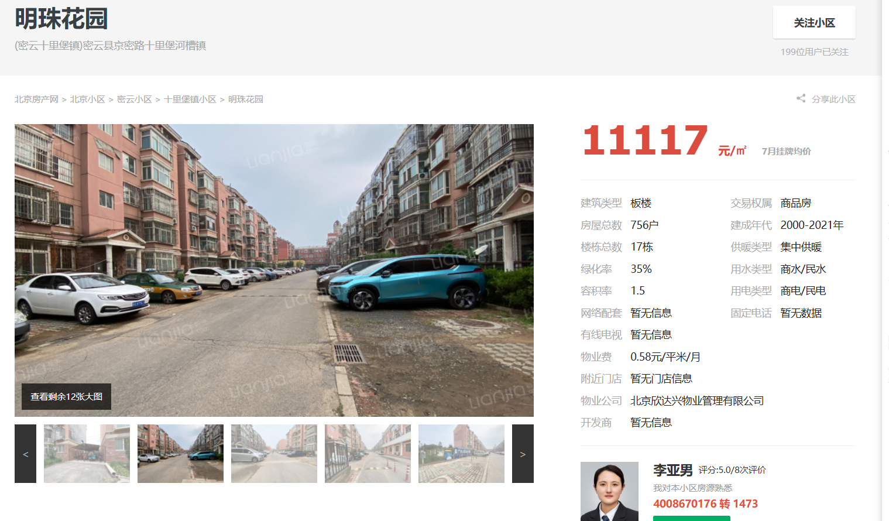
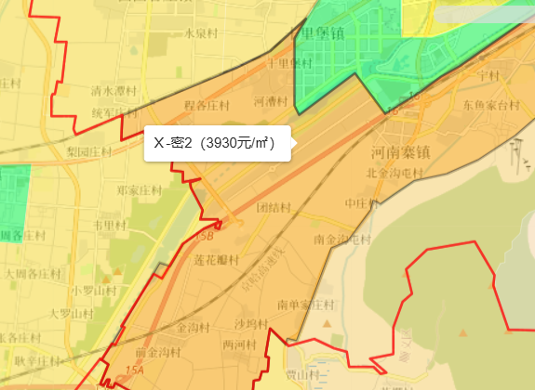

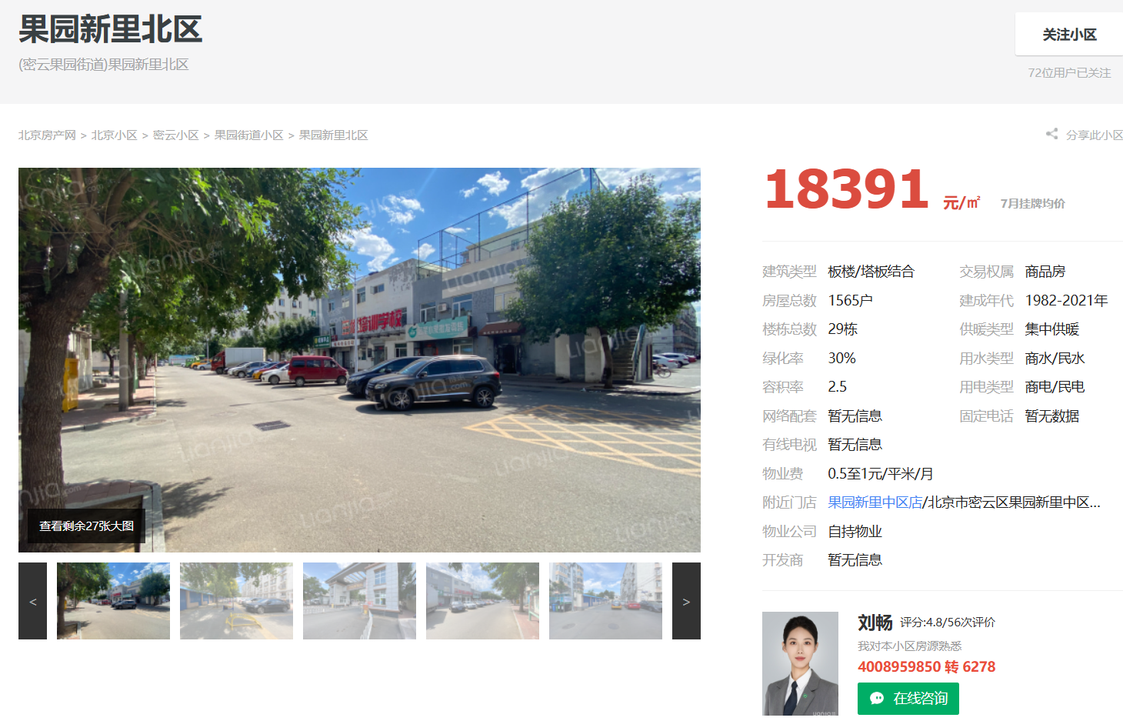

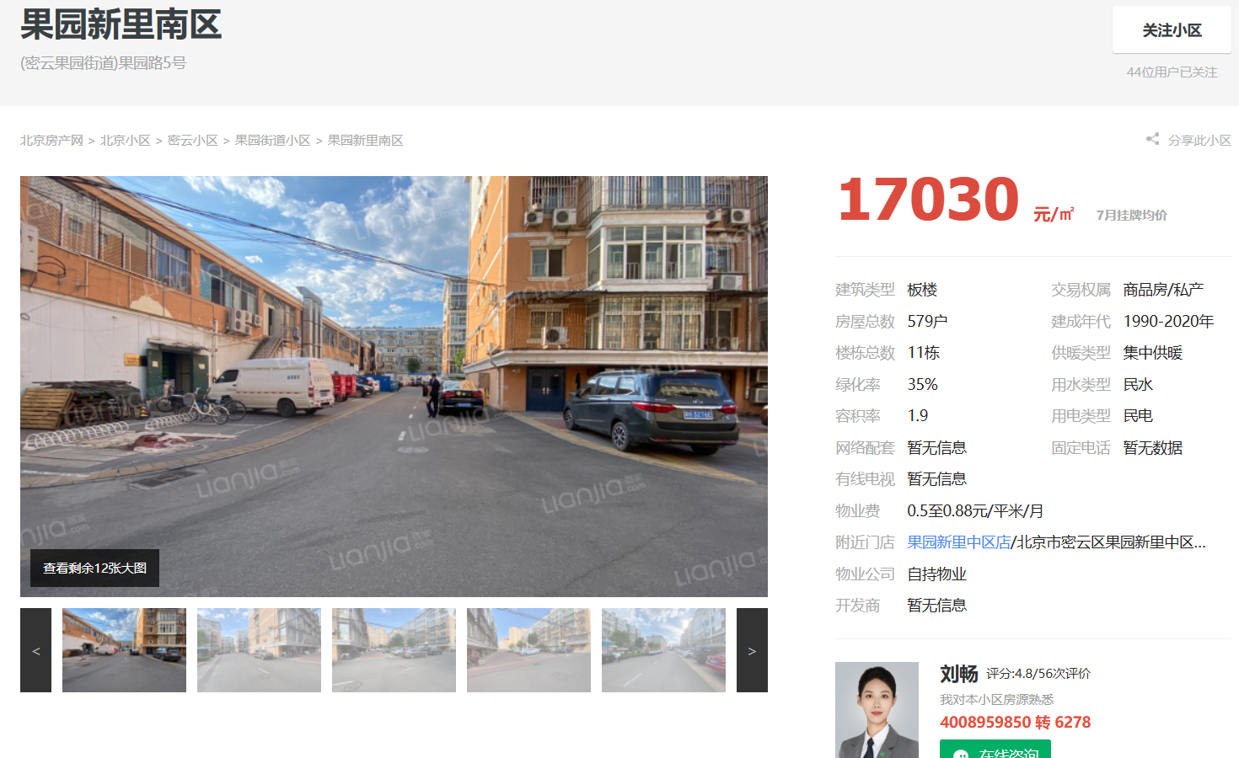

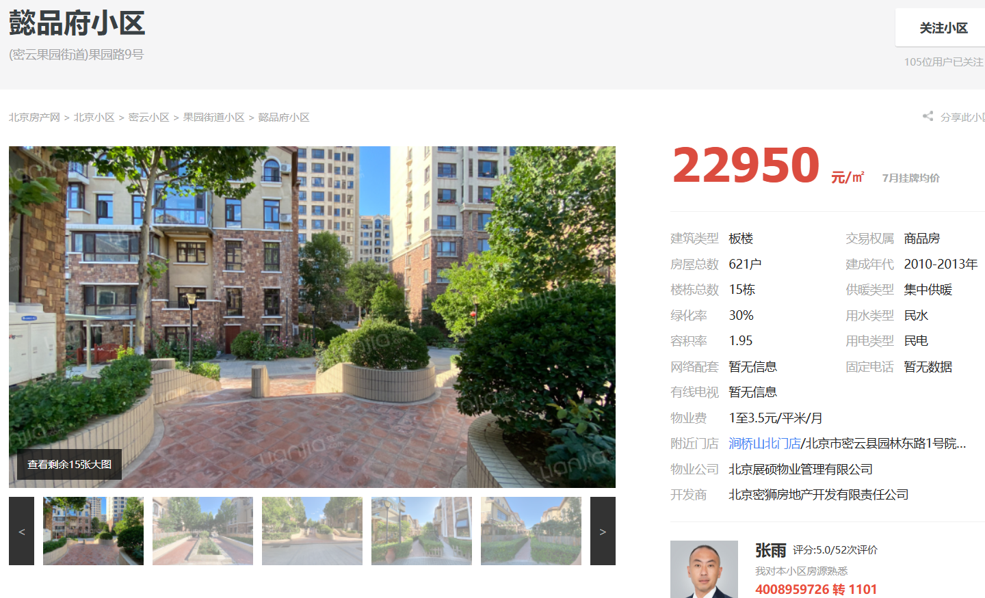
 |  |  |  |  |  |  |  | 户型为63平一居，74平两居，均价9600元/平。项目为1梯2户、2梯2户或3户，分别有2-4个单元

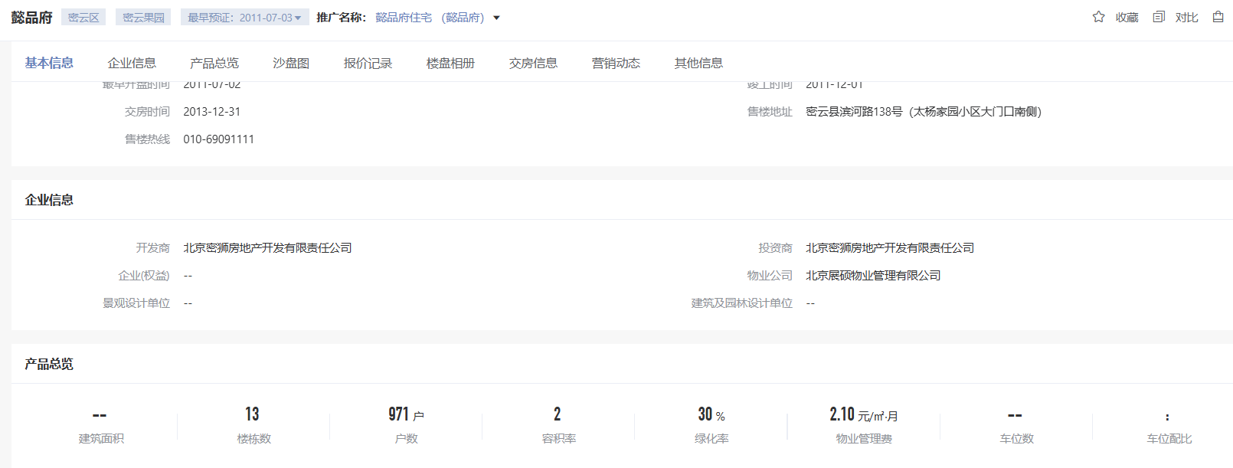

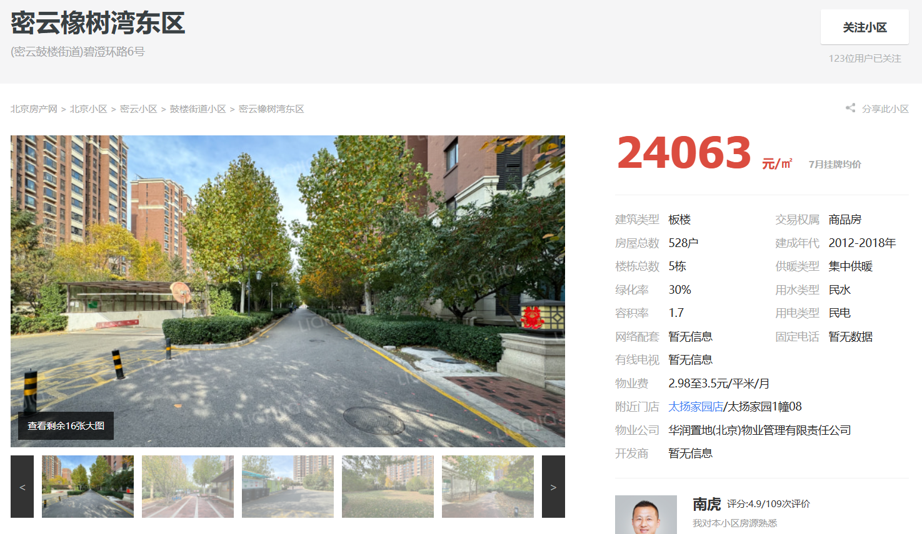

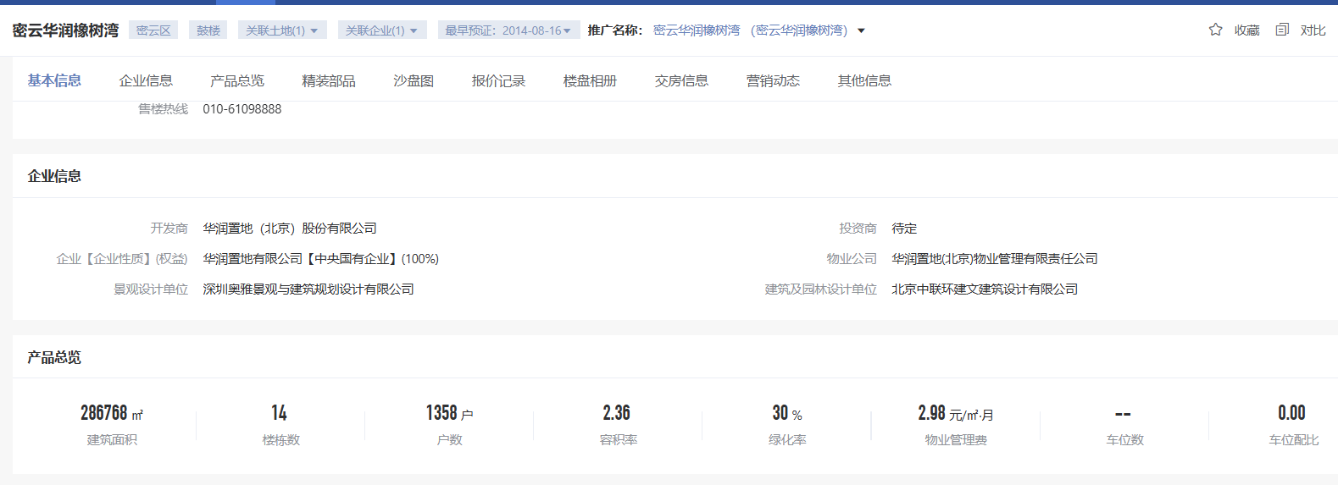

 |  |  |  | 户型包括88平米经济型两居（F户型）、110平米紧凑型三居（G户型）、126平米舒适型三居（H户型）

